상품제안서
칼라밴드 기자수첩 메모패드 | 상품코드: F15498

 |  |  |  |  |  |  | 02-412-0044 | www.easy1.co.kr
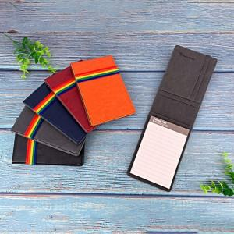

【상세/제작정보】 | * 부직포케이스 100원별도

【인쇄/포장옵션】 | 레이저 / 포장지포장

【공급단가】 | 수량 | 100~ | 300~ | 500~ | 1,000~ | 2,000~
*VAT별도 | 단가 | 5,130원 | 4,940원 | 4,750원 | 4,560원 | 4,440원
 | 미니볼펜 추가 | 5,500원 | 5,300원 | 5,100원 | 4,900원 | 4,750원

【상품 URL】 | http://www.easy1.co.kr/src/goods_detail.php?gdno=15498

